Sheet1
only fly 0.1a

 | 章节选择界面——地球篇
游戏主题流程：
1游戏主页面为开始游戏，选项，退出

2 点击开始游戏后，进入星系选择界面，一个星系代表一个章节（或者说一个文明一种通关类型） |  |  | 开始游戏——>选择游戏章节界面

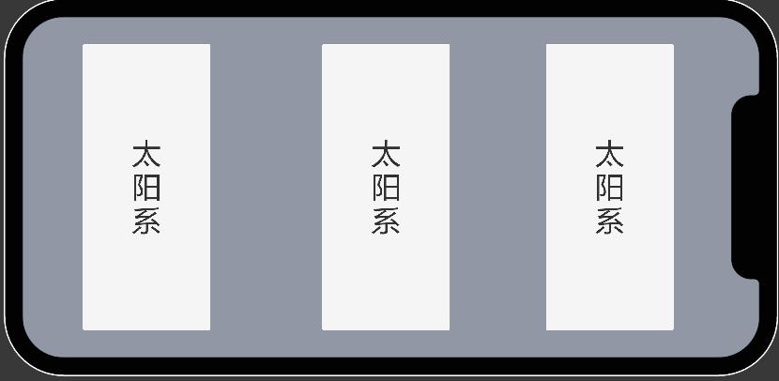
3 选择文明后进入加载界面滚动条 |  |  | 1，类似章节体，向右滑动选择不同的文明（暂时不需要，但要准备）

 |  |  | 2，点击后应该有一段隐入动画（从该界面跳转至加载界面）

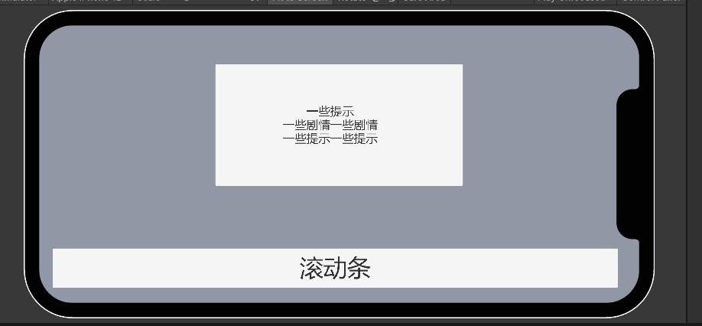

 |  |  |  |  | 关于火箭发射周期：（中后期肯定是无限发射的策略，需要为飞船太空航行铺路，假设间隔溢出，可以设想另一种提升，比如宇宙馈赠或者科研水平）

4，加载过后，进入主游戏场景页面 |  | 注：该图并不完整，排版也不是就这样，这里的ui只是用来举例，最后的ui排版和其他星系需要美术和程序组合
 |  | 例如这张图里明显还缺少了时间，游戏选项（菜单退出），发射火箭按钮等等
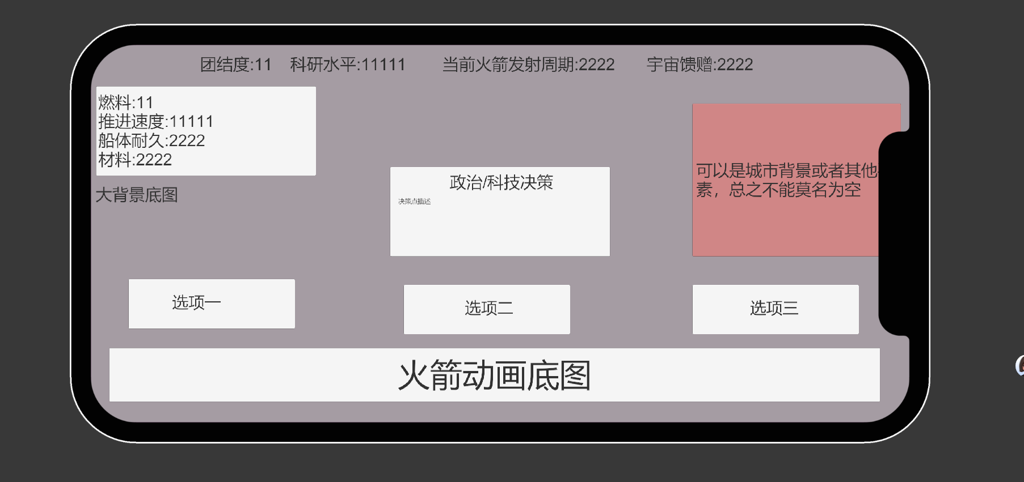
 |  |  |  | 1，该ui界面上方分别有关于文明相关的，团结度——影响科技和火箭发射周期；科研水平——提升火箭发射周期和飞船各项属性；火箭发射周期——玩家三百年内可以不间断发射火箭的间隔
 |  |  |  | 宇宙馈赠——投放广告的点，可以加强科研或者提升文明某一方面的水平（待定）

 |  |  |  | 2，飞船属性，飞船暂时具有基本的4项属性：燃料——代表了航行的时间（间接影响速度，举例：燃料越优秀速度可能会越快）；
 |  |  |  | 推进速度——就是速度没什么好说的；船体耐久——假设有敌人和障碍物的情况下能承受攻击的程度（间接影响速度和燃料的飞行时间，
 |  |  |  | 举例：好的材料才能让飞船在加速过程中不至于崩裂）；材料——这里的材料指的是火箭的建设速度，强相关于火箭发射周期

 |  |  |  | 3政策/科技决策——每三十年为一次，其中可能有好的加成，加一扣一的加成，完美的加成，但是如何加成并不确定

5，在选择决策和后会出现一个小的弹窗覆盖屏幕正中间——用于描述文本和展示加成（这些加成大多有可能是以buff的形式且不是立即生效的）

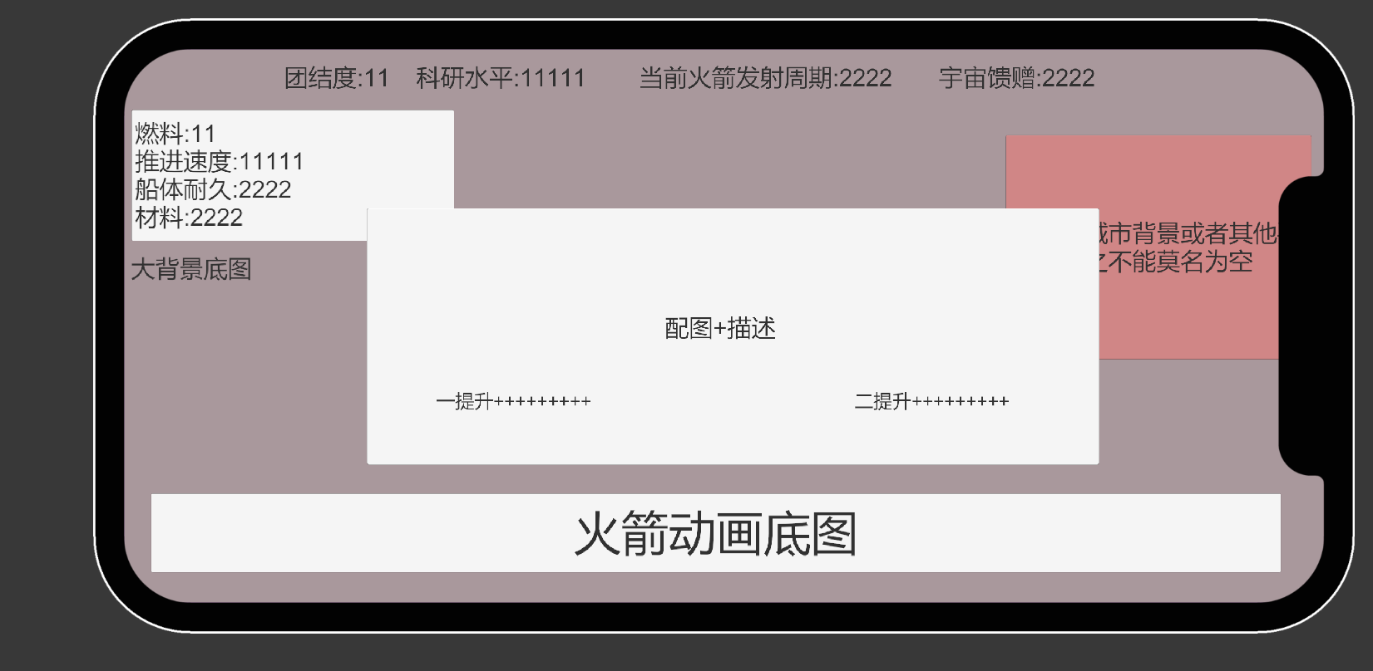

使玩家不断发射火箭 就需要玩家的飞船不断毁灭
6，选择完后，玩家可以继续等待下一次的火箭发射，也可以直接起飞开始太空旅程
注：必须将玩家的倾向导向于不断发射火箭，而不是一直停滞等待，可以在飞船飞行的地图下功夫，也可以从当前文明页面影响

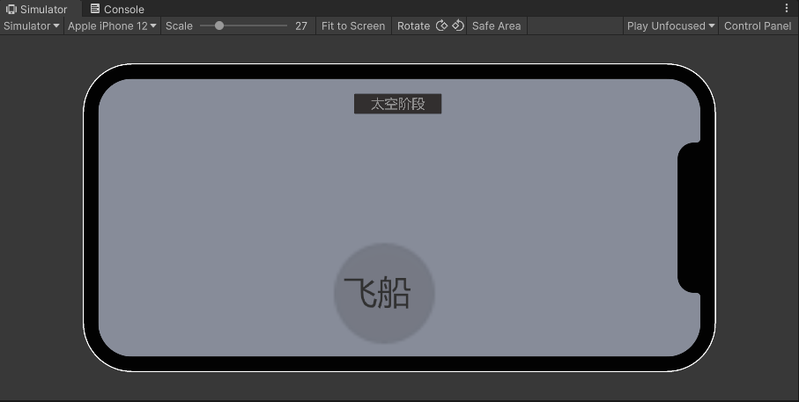
7，发射火箭——进入太空旅程
 |  |  | 飞船的旅程分为几步

飞船是受到引力的影响的, 脱落引力进入太空后,飞船的自由落体效果不存在了,游戏核心的回家也没了
 |  |  | 1，脱离本地星球引力（可以决定要不要，不要也ok），飞船起飞需要脱离引力，这一过程需要额外消耗部分的燃料，或者材料值

 |  |  | 2，飞船在太空中的航行——————主要流程由毛来制定，在后续的策划方案中，我只会提一些和文明相关的要素和大致流程

 |  |  | 3.地图属性：初期地图属性我建议按照太阳系来作为模板，不同的距离可以设置不同距离的太阳系星球作为背景底板，这样对玩家
 |  |  | 的代入感也会比较强，其次可以根据这些星系来制定不同的障碍物，或者提供一些飞行上的机遇（这部分要看飞船航行的主流程内容）
所以,回家的效果完全 由向上的卷轴游戏代替 , 飞船消亡的因素是什么(什么会使飞船毁灭导致重新发射)

 |  |  | 4,飞船最终的目标还是离开文明所在的恒心系，在达成这一结果之前，我们不能让玩家的飞船旅行过于无聊，并和文明的联系结合起来

 |  |  | 待解决的问题：
 |  |  | 1，飞船的去留：建议一去不回，这比较符合我们主题和游戏名称，用一代又一代人的宇航员去突破自己文明太空旅程的极限，
 |  |  | 可以营造一种史诗感让部分玩家更有代入，在此基础上，也许可以设定一个三百年后的危机（待定）来圆一下为什么是三百年的设定

 |  |  | 2：敌人，这个看毛了

 |  |  | 3：需不需要设定太空补给站，让后来的飞船能在前人探索过的星球处进行补给（可能会稍微加大程序的难度）

8，成功or失败

成功：如果成功了，玩家应该会获得一定的奖励（这个是必须的尤其是为了后者），并且开启更高的难度和章节（章节后面再说，但是难度是必须要有的，当然这些可以延期到十月份之后）

失败：失败也应该获得奖励，就行上述的宇宙馈赠，我们可以假设平行世界的地球失败了，但是留存了一些宝贵的资源和技术（统一称为宇宙馈赠了，或者后期可以改名更符合咱们的主题，类似前人遗迹这种）

